Diagrama de flujo
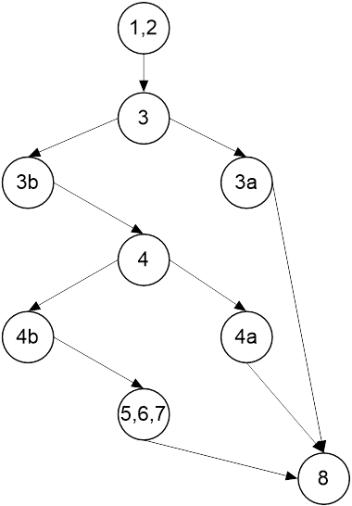
 | Clase: Empresa

 | public void cancelarPedido(int nPed, String motivo)
 | throws EmpresaException
 | {
1 | assert (user.autorizaOperacion(Empresa.OP_CANCELAR)) : ("Usuario no autorizado");
2 | Pedido p = pedidos.get(nPed);
3 | if(p == null)
3a | throw new EmpresaException("Pedido inexistente.");
4 | if(!(p.getEstado() == Pedido.INICIADO || p.getEstado() == Pedido.EN_EVALUACION))
4a | throw new EmpresaException("Pedido no esta en fase de evaluacion/inciado.");
5 | Observacion obs = new Observacion(Observacion.TEMA_OTROS, user.getLegajo(), motivo);
6 | p.estadoCancelado(obs);
7 | verificarInvariante();
8 | }

